ENERO 2024
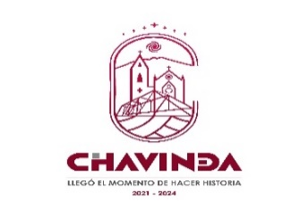
MUNICIPIO DE CHAVINDA MICHOACÁN
CONCILIACIÓN BANCARIA CORRESPONDIENTE AL MES DE ENERO 2024
BBVA BANCOMER No. CUENTA 0116166016 INGRESOS PROPIOS 2021
MCM850101M45

 | SALDO SEGÚN ESTADO DE CUENTA |  |  |  | 434,851.08

MENOS | CHEQUES EN CIRCULACIÓN |  |  |  | $-
 | No. CHEQUE | FECHA | BENEFICIARIO | IMPORTE

MÁS | DEPÓSITOS EN CONTABILIDAD NO CONSIDERADOS EN BANCOS |  |  |  | $9,767.00
 |  | FECHA | CONCEPTO | IMPORTE

 |  |  | CORTE DE CAJA DIA 31 DE ENERO DE 2024 CAJA 1 | $4,152.00
 |  |  | CORTE DE CAJA DIA 31 DE ENERO 2024 CAJA 2 | $5,615.00

MENOS | DEPÓSITOS EN BANCOS NO CONSIDERADOS EN CONTABILIDAD |  |  |  | -
 |  | FECHA | CONCEPTO | IMPORTE

MÁS | CARGOS BANCARIOS NO CONSIDERADOS EN CONTABILIDAD |  |  |  | -
 |  | FECHA | IMPORTE | IMPORTE

 | CONCILIACIÓN BANCARIA CORRESPONDIENTE AL MES DE ENERO 2024 |  |  |  | 444,618.08
 | SALDO CONTABILIDAD |  |  |  | 444,618.08
 |  |  |  |  | -

C.P. ABEL CAPILLA DURAN |  |  |  | C. JAIME SILVA GIL
TESORERO MUNICIPAL |  |  |  | PRESIDENTE MUNICIPAL

